상품제안서
국산 풀컬러 에코백 중 | 상품코드: S20396

 |  |  |  |  |  |  | 02-713-8555 | www.synergygift.co.kr
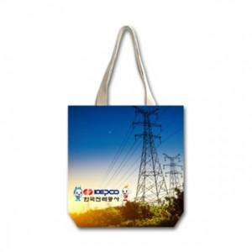

【상세/제작정보】

【인쇄/포장옵션】 | 풀칼라 / OPP(비닐)

【공급단가】 | 수량 | 100~ | 300~ | 600~ | 900~ | 1,200~
*VAT별도 | 단가 | 7,150원 | 6,890원 | 6,620원 | 6,360원 | 6,200원

【상품 URL】 | https://synergygift.co.kr:443/src/goods_detail.php?gdno=20396

